Entidades
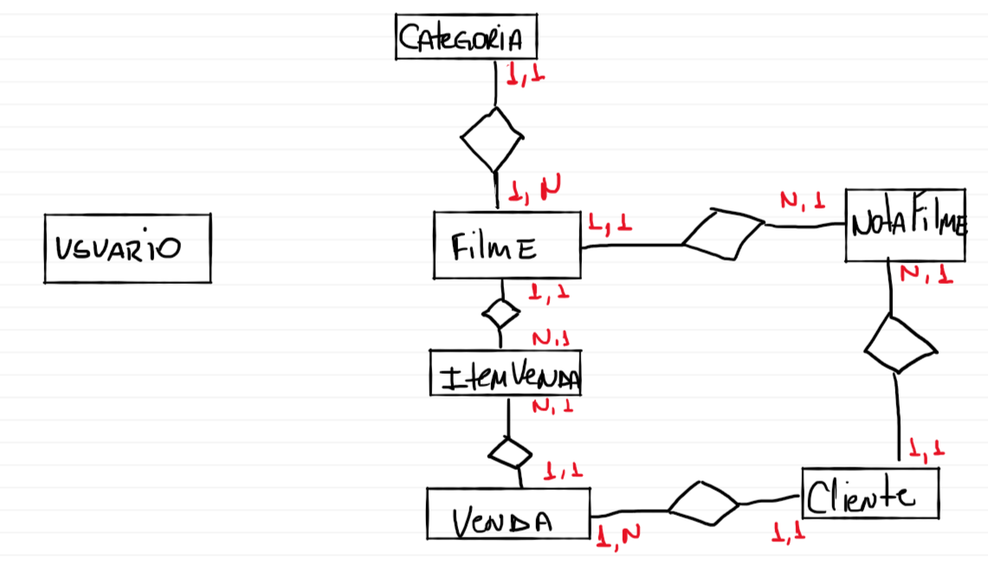
Funcionario
Cliente
Filme
NotaFilme
Categoria
Venda
itemVenda

